Баг-репорты
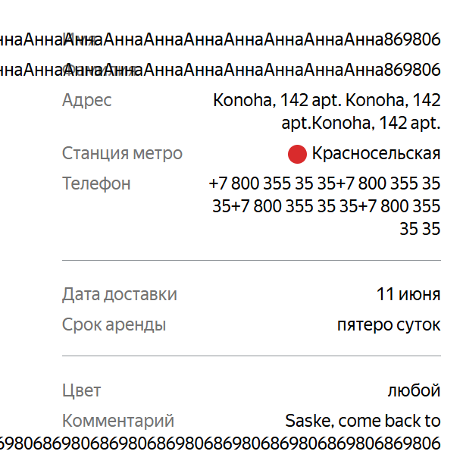
ID | Название | Приоритет | Статус | Предусловие | Шаги воспроизведения | ОР | ФР | Окружение
B-2 | Длинный текст не переносится на следющую строку в полях с данными заказа на экране статуса | Желательный | Открыт | Сервер запущен | 1. Отправить POST запрос /api/v1/orders на создание заказа 2. В теле запроса указать значения: "firstName": "АннаАннаАннаАннаАннаАннаАннаАннаАннаАннаАннаАннаАннаАнна", "lastName": "АннаАннаАннаАннаАннаАннаАннаАннаАннаАннаАннаАннаАннаАннаАнна", "comment": "Saske, come back to Konoha Saske, come back to Konoha Saske, come back to Konoha Saske" 3. Открыть экаран "Статус заказа" 4. Ввести номер созданного заказа и нажать Enter | Текст переносится на следующую строку и не перекрывает названия полей | Длинный текст в полях Имя, Фамилия, Комментарий не переносится на новую строку | Windows 11 Яндекс Браузер 26.4.5.646 (64-bit), 1920х1080, 1280х720 Google Chrome 149.0.7827.201 (64 бит), 1920х1080, 1280х720
B-3 | После завершения заказа курьером не отображается статус «Курьер на месте» | Критический | Открыт | 1. Создан заказ 2. Заказ принят курьером | 1. Открыть мобильное приложение курьера 2. Принять заказ (если ещё не принят) 3. Нажать кнопку «Завершить» 4. Открыть экран «Статус заказа» в веб-приложении | Отображается статус «Курьер на месте» | Сразу отображается статус «Ну всё, теперь кататься». Статус «Курьер на месте» не отображается | Windows 11 Яндекс Браузер 26.4.5.646 (64-bit), 1920х1080, 1280х720 Google Chrome 149.0.7827.201 (64 бит), 1920х1080, 1280х720
B-4 | Не отображается статус другого заказа после ввода нового номера заказа | Критический | Открыт | 1. Существует не менее двух заказов 2. Открыт экран статуса первого заказа | 1. Ввести номер первого заказа и открыть его статус 2. Ввести номер второго существующего заказа 3. Нажать кнопку Go! (или Enter) | После нажатия кнопки Go! экран не обновляется, статус другого заказа не отображается | Отображается информация и статус второго заказа | Windows 11 Яндекс Браузер 26.4.5.646 (64-bit), 1920х1080, 1280х720 Google Chrome 149.0.7827.201 (64 бит), 1920х1080, 1280х720
B-5 | Отменённый заказ доступен для просмотра по номеру заказа | Стандартный | Открыт | 1. Создан заказ 2. Заказ отменён через экран «Статус заказа» | 1. Открыть экран «Статус заказа» 2. Отменить заказ 3. Повторно открыть экран «Статус заказа» 4. Ввести номер отменённого заказа 5. Нажать Enter (или кнопку Go!) | Отменённый заказ удалён из системы. При вводе его номера отображается сообщение «Такого заказа нет. Точно верный номер?» | Отображается информация и статус отменённого заказа, несмотря на его отмену | Windows 11 Яндекс Браузер 26.4.5.646 (64-bit), 1920х1080, 1280х720 Google Chrome 149.0.7827.201 (64 бит), 1920х1080, 1280х720
B-6 | Поле «Имя» не принимает тире | Стандартный | Открыт | 1. Открыта форма «Для кого самокат» | 1. Ввести в поле «Имя» значение Алла-Виктория 2. Заполнить остальные обязательные поля корректными данными 3. Нажать кнопку «Дальше» | Поле «Имя» проходит валидацию и пользователь переходит на следующий экран | Поле «Имя» не проходит валидацию, отображается ошибка «Введите корректное имя», переход на следующий экран невозможен | Windows 11 Яндекс Браузер 26.4.5.646 (64-bit), 1920х1080
B-7 | Пробел в начале поля «Имя» не удаляется после потери фокуса | Стандартный | Открыт | 1. Открыта форма «Для кого самокат» | 1. Ввести в поле «Имя» значение « Анна» 2. Перевести фокус на другое поле | Пробел в начале строки автоматически удаляется после потери фокуса | Пробел в начале строки не удаляется | Windows 11 Яндекс Браузер 26.4.5.646 (64-bit), 1920х1080, 1280х720 Google Chrome 149.0.7827.201 (64 бит), 1920х1080, 1280х720
B-8 | Пробел в конце поля «Имя» не удаляется после потери фокуса | Стандартный | Открыт | 1. Открыта форма «Для кого самокат» | 1. Ввести в поле «Имя» значение «Анна » 2. Перевести фокус на другое поле | Пробел в конце строки автоматически удаляется после потери фокуса | Пробел в конце строки не удаляется | Windows 11 Яндекс Браузер 26.4.5.646 (64-bit), 1920х1080, 1280х720 Google Chrome 149.0.7827.201 (64 бит), 1920х1080, 1280х720
B-9 | Поле «Фамилия» принимает значение длиной более 15 символов | Стандартный | Открыт | 1. Открыта форма «Для кого самокат» | 1. Ввести в поле «Фамилия» значение «ИвановаИвановаА» 2. Заполнить остальные обязательные поля корректными данными 3. Нажать кнопку «Дальше» | Поле «Фамилия» не проходит валидацию, отображается ошибка «Введите корректную фамилию», переход на следующий экран невозможен | Поле «Фамилия» принимает значение длиной более 15 символов, валидация не срабатывает, пользователь может перейти на следующий экран | Windows 11 Яндекс Браузер 26.4.5.646 (64-bit), 1920х1080, 1280х720 Google Chrome 149.0.7827.201 (64 бит), 1920х1080, 1280х720
B-10 | Поле «Адрес» не принимает корректное значение длиной 50 символов | Стандартный | Открыт | 1. Открыта форма «Для кого самокат» | 1. Ввести в поле «Адрес» значение длиной 50 символов "г. Павлодар, ул. Солнечнаялужайка, дом 125, кв. 15" 2. Заполнить остальные обязательные поля корректными данными 3. Нажать кнопку «Дальше» | Поле «Адрес» принимает значение длиной до 50 символов включительно, ошибок валидации нет | Поле «Адрес» не принимает значение длиной 50 символов, появляется ошибка валидации, переход невозможен | Windows 11 Яндекс Браузер 26.4.5.646 (64-bit), 1920х1080, 1280х720 Google Chrome 149.0.7827.201 (64 бит), 1920х1080, 1280х720
B-11 | Пробел в начале поля «Фамилия» не удаляется после потери фокуса | Стандартный | Открыт | 1. Открыта форма «Для кого самокат» | 1. Ввести в поле «Фамилия» значение « Иванова» 2. Перевести фокус на другое поле | Пробел в начале строки автоматически удаляется после потери фокуса | Пробел в конце строки не удаляется, ошибка "Введите корректную фамилию" | Windows 11 Яндекс Браузер 26.4.5.646 (64-bit), 1920х1080, 1280х720 Google Chrome 149.0.7827.201 (64 бит), 1920х1080, 1280х720
B-12 | Пробел в конце поля «Фамилия» не удаляется после потери фокуса | Стандартный | Открыт | 1. Открыта форма «Для кого самокат» | 1. Ввести в поле «Фамилия» значение «Иванова » 2. Перевести фокус на другое поле | Пробел в конце строки автоматически удаляется после потери фокуса | Пробел в конце строки не удаляется, ошибка "Введите корректную фамилию" | Windows 11 Яндекс Браузер 26.4.5.646 (64-bit), 1920х1080, 1280х720 Google Chrome 149.0.7827.201 (64 бит), 1920х1080, 1280х720
B-13 | Поле «Адрес» можно оставить пустым и перейти к следующему шагу | Критический | Открыт | 1. Открыта форма «Для кого самокат» | 1. Оставить поле «Адрес» пустым 2. Заполнить остальные обязательные поля корректными данными 3. Нажать кнопку «Дальше» | Поле «Адрес» не заполнено, отображается ошибка «Введите корректный адрес», переход на следующий экран невозможен | Поле «Адрес» остаётся пустым, но пользователь может перейти на следующий экран без ошибки | Windows 11 Яндекс Браузер 26.4.5.646 (64-bit), 1920х1080, 1280х720 Google Chrome 149.0.7827.201 (64 бит), 1920х1080, 1280х720
B-14 | Страница становится пустой после нажатия Enter в поле «Станция метро» | Критический | Открыт | 1. Открыта форма «Для кого самокат» | 1. В поле «Станция метро» ввести «Лужники» 2. Заполнить остальные обязательные поля корректными данными 3. Нажать Enter | Станция метро выбирается из списка, форма остаётся отображаемой, пользователь продолжает заполнение заказа | После нажатия Enter страница становится пустой, весь интерфейс исчезает | Windows 11 Яндекс Браузер 26.4.5.646 (64-bit), 1920х1080, 1280х720 Google Chrome 149.0.7827.201 (64 бит), 1920х1080, 1280х720
B-15 | Поле «Телефон» принимает некорректную длину (12-13 символов) номера без знака «+» | Стандартный | Открыт | 1. Открыта форма «Для кого самокат» | 1. Ввести в поле «Телефон» значение длиной 12 цифр без знака «+»: 890012345678 2. Заполнить остальные обязательные поля корректными данными 3. Нажать кнопку «Дальше» | Отображается ошибка «Введите корректный телефон» | Поле «Телефон» принимает значение, пользователь может перейти дальше | Windows 11 Яндекс Браузер 26.4.5.646 (64-bit), 1920х1080, 1280х720 Google Chrome 149.0.7827.201 (64 бит), 1920х1080, 1280х720
B-16 | Поле «Телефон» принимает некорректную длину (11 символов) номера со знаком «+» | Стандартный | Открыт | 1. Открыта форма «Для кого самокат» | 1. Ввести в поле «Телефон» значение длиной 11 цифр со знаком «+»: +7900123456 2. Заполнить остальные обязательные поля корректными данными 3. Нажать кнопку «Дальше» | Отображается ошибка «Введите корректный телефон» | Поле «Телефон» принимает значение, пользователь может перейти дальше | Windows 11 Яндекс Браузер 26.4.5.646 (64-bit), 1920х1080, 1280х720 Google Chrome 149.0.7827.201 (64 бит), 1920х1080, 1280х720
B-17 | Поле «Телефон» принимает некорректную длину номера со знаком «+» (13 символов) | Стандартный | Открыт | 1. Открыта форма «Для кого самокат» | 1. Ввести в поле «Телефон» значение длиной 13 цифр со знаком «+»: +79001234567 2. Заполнить остальные обязательные поля корректными данными 3. Нажать кнопку «Дальше» | Отображается ошибка «Введите корректный телефон» | Поле «Телефон» принимает значение, пользователь может перейти дальше | Windows 11 Яндекс Браузер 26.4.5.646 (64-bit), 1920х1080, 1280х720 Google Chrome 149.0.7827.201 (64 бит), 1920х1080, 1280х720
B-18 | В поле «Дата доставки» доступен выбор сегодняшней даты | Стандартный | Открыт | 1. Открыта форма «Про аренду» | 1. Нажать на поле «Когда привезти самокат» 2. В календаре выбрать сегодняшнюю дату | Сегодняшняя дата недоступна для выбора | Сегодняшняя дата доступна для выбора и может быть установлена | Windows 11 Яндекс Браузер 26.4.5.646 (64-bit), 1920х1080, 1280х720 Google Chrome 149.0.7827.201 (64 бит), 1920х1080, 1280х720
B-19 | В поле «Дата доставки» доступен выбор прошедшей даты | Стандартный | Открыт | 1. Открыта форма «Про аренду» | 1. Нажать на поле «Когда привезти самокат» 2. В календаре выбрать прошедшую дату | Прошедшая дата недоступна для выбора | Прошедшая дата доступна для выбора и может быть установлена | Windows 11 Яндекс Браузер 26.4.5.646 (64-bit), 1920х1080, 1280х720 Google Chrome 149.0.7827.201 (64 бит), 1920х1080, 1280х720
B-20 | В поле «Дата доставки» доступен ручной ввод | Стандартный | Открыт | 1. Открыта форма «Про аренду» | 1. Нажать на поле «Когда привезти самокат» 2. Ввести дату вручную с клавиатуры 30.06.2026 3. Нажать Enter | Ручной ввод даты невозможен, поле заполняется только через календарь | Пользователь может вручную ввести дату | Windows 11 Яндекс Браузер 26.4.5.646 (64-bit), 1920х1080, 1280х720 Google Chrome 149.0.7827.201 (64 бит), 1920х1080, 1280х720
B-21 | Поле «Комментарий» принимает более 24 символов | Стандартный | Открыт | 1. Открыта форма «Про аренду» | 1. вести в поле «Комментарий» текст "Позвоните кааак подъедите" 2. Заполнить остальные обязательные поля корректными данными 3. Нажать кнопку «Заказать» | Отображается ошибка или ограничение ввода | Ограничение не срабатывает, пользователь может оформить заказ | Windows 11 Яндекс Браузер 26.4.5.646 (64-bit), 1920х1080, 1280х720 Google Chrome 149.0.7827.201 (64 бит), 1920х1080, 1280х720
B-22 | Поле «Комментарий» принимает английские буквы | Стандартный | Открыт | 1. Открыта форма «Про аренду» | 1. вести в поле «Комментарий» текст "Hello" 2. Заполнить остальные обязательные поля корректными данными 3. Нажать кнопку «Заказать» | Отображается ошибка | Поле «Комментарий» принимает английские буквы без ошибок | Windows 11 Яндекс Браузер 26.4.5.646 (64-bit), 1920х1080, 1280х720 Google Chrome 149.0.7827.201 (64 бит), 1920х1080, 1280х720
B-23 | Поле «Комментарий» принимает спецсимволы | Стандартный | Открыт | 1. Открыта форма «Про аренду» | 1. вести в поле «Комментарий» текст "@#!" 2. Заполнить остальные обязательные поля корректными данными 3. Нажать кнопку «Заказать» | Отображается ошибка | Поле «Комментарий» принимает спецсимволы без ошибок | Windows 11 Яндекс Браузер 26.4.5.646 (64-bit), 1920х1080, 1280х720 Google Chrome 149.0.7827.201 (64 бит), 1920х1080, 1280х720
B-24 | Текст в поле «Станция метро» отображается темно серым цветом | Желательный | Открыт | 1. Открыта форма «Для кого самокат» | 1. Сравнить отображение текста в поле «Станция метро» с текстом в остальных полях формы | Текст «Станция метро» отображается светло серым цветом | Текст «Станция метро» отображается темно серым цветом | Windows 11 Яндекс Браузер 26.4.5.646 (64-bit), 1920х1080, 1280х720 Google Chrome 149.0.7827.201 (64 бит), 1920х1080, 1280х720
B-25 | Поле «Телефон» подсвечивается синим цветом при вводе | Желательный | Открыт | 1 Открыта форма «Для кого самокат» | 1. Нажать в поле «Телефон» 2. Ввести корректный номер телефона | Поле не подсвечивается | Поле подсвечивается синим цветом | Windows 11 Яндекс Браузер 26.4.5.646 (64-bit), 1920х1080"Windows 11 Яндекс Браузер 26.4.5.646 (64-bit), 1920х1080, 1280х720 Google Chrome 149.0.7827.201 (64 бит), 1920х1080, 1280х720"
B-26 | Чекбокс выбора цвета отображается синим вместо чёрного | Желательный | Открыт | 1 Открыта форма «Про аренду» | 1. Перейти на форму «Про аренду» 2. Выбрать любой цвет самоката | Активный чекбокс отображается чёрным цветом согласно макету | Активный чекбокс отображается синим цветом | "Windows 11 Яндекс Браузер 26.4.5.646 (64-bit), 1920х1080, 1280х720 Google Chrome 149.0.7827.201 (64 бит), 1920х1080, 1280х720"
B-27 | На странице «Статус заказа» отображается кнопка Go | Желательный | Открыт | 1 Открыта страница «Статус заказа» | 1. Перейти на страницу «Статус заказа» 2. Сравнить страницу с макетом | Отображается только поле для ввода номера заказа без кнопки Go | Рядом с полем ввода отображается кнопка Go | "Windows 11 Яндекс Браузер 26.4.5.646 (64-bit), 1920х1080, 1280х720 Google Chrome 149.0.7827.201 (64 бит), 1920х1080, 1280х720"
B-28 | Изображение на странице «Такого заказа нет» не соответствует макету | Желательный | Открыт | 1 Открыта страница «Статус заказа» | 1. Ввести несуществующий номер заказа 2. Перейти на страницу «Такого заказа нет»3 Сравнить отображаемое изображение с макетом | Изображение соответствует макету | Отображается изображение, не соответствующее макету | "Windows 11 Яндекс Браузер 26.4.5.646 (64-bit), 1920х1080, 1280х720 Google Chrome 149.0.7827.201 (64 бит), 1920х1080, 1280х720"
B-29 | В push-уведомлении не отображается логотип «Яндекс Самокат» | Желательный | Открыт | 1 Создан активный заказ 2 До окончания заказа осталось 2 часа 3 Получено push-уведомление | 1 Открыть push-уведомление | В верхней части уведомления отображается логотип «Яндекс Самокат» | Логотип «Яндекс Самокат» отсутствует | Приложение: Яндекс.Самокат, v.2.0 Эмулятор Android Studio, OS: Android 9.0
B-30 | Текст push-уведомления отображается с неверным переносом строки | Желательный | Открыт | 1 Создан активный заказ 2 До окончания заказа осталось 2 часа 3 Получено push-уведомление | 1 Открыть push-уведомление | Текст «Если не успеваете, предупредите поддержку: 0101» начинается с новой строки | Текст «Если не успеваете, предупредите поддержку: 0101» продолжается в первой строке и переносится на вторую только частично | Приложение: Яндекс.Самокат, v.2.0 Эмулятор Android Studio, OS: Android 9.0
B-31 | Приложение завершается с ошибкой при переходе по push-уведомлению | Критический | Открыт | 1 Создан активный заказ 2 До окончания заказа осталось 2 часа 3 Получено push-уведомление | 1 Нажать на push-уведомление | Открывается приложение на вкладке «Мои» | После нажатия на push-уведомление приложение завершается с ошибкой «Упс, что-то пошло не так» | Приложение: Яндекс.Самокат, v.2.0 Эмулятор Android Studio, OS: Android 9.0
B-32 | В тексте push-уведомления отсутствует время выполнения заказа | Желательный | Открыт | 1 Создан активный заказ2 До окончания заказа осталось 2 часа3 Получено push-уведомление | 1 Открыть push-уведомление | Текст уведомления содержит фразу: «Заказ "(адрес)" нужно выполнить до времени N. Если не успеваете, предупредите поддержку: 0101» | В тексте уведомления отсутствует информация о времени выполнения заказа. Отображается только фраза «Заказ "(адрес)" нужно выполнить» | Приложение: Яндекс.Самокат, v.2.0 Эмулятор Android Studio, OS: Android 9.0
B-33 | Текст сообщения об отсутствии интернет-соединения отображается с неверным переносом строк | Желательный | Открыт | 1 Интернет-соединение отсутствует | 1 Нажать любую активную кнопку приложения | Текст сообщения «Проверьте подключение или дождитесь уведомления о его восстановлении» отображается в две строки | Текст сообщения отображается в три строки | Приложение: Яндекс.Самокат, v.2.0 Эмулятор Android Studio, OS: Android 9.0
B-35 | Текст кнопки «Oк» отображается не жирным шрифтом | Желательный | Открыт | 1 Интернет-соединение отсутствует | 1 Нажать любую активную кнопку приложения | Текст кнопки «Oк» отображается жирным шрифтом | Текст кнопки «Oк» отображается обычным шрифтом | Приложение: Яндекс.Самокат, v.2.0 Эмулятор Android Studio, OS: Android 9.0
B-36 | POST /api/v1/courier создает курьера с логином длиной 11 символов | Стандартный | Открыт |  | 1. Передать POST-запрос /api/v1/courier JSON: { "login":"abcdefghijk", "password":"1234", "firstName":"Ivan" } | 400 Bad Request, курьер не создан | 201 Created { "ok": true } Курьер создан | Postman
B-37 | POST /api/v1/courier создает курьера с логином из русских букв | Стандартный | Открыт |  | 1. Передать POST-запрос /api/v1/courier JSON: { "login":"Иван", "password":"1234", "firstName":"Ivan" } | 400 Bad Request, курьер не создан | 201 Created { "ok": true } Курьер создан | Postman
B-38 | POST /api/v1/courier создает курьера с логином из английских букв и цифр | Стандартный | Открыт |  | 1. Передать POST-запрос /api/v1/courier JSON: { "login":"Ivan01", "password":"1234", "firstName":"Ivan" } | 400 Bad Request, курьер не создан | 201 Created { "ok": true } Курьер создан | Postman
B-39 | POST /api/v1/courier создает курьера с логином из цифр | Стандартный | Открыт |  | 1. Передать POST-запрос /api/v1/courier JSON: { "login":"1234", "password":"1234", "firstName":"Ivan" } | 400 Bad Request, курьер не создан | 201 Created { "ok": true } Курьер создан | Postman
B-40 | POST /api/v1/courier создает курьера со спецсимволами в логине | Стандартный | Открыт |  | 1. Передать POST-запрос /api/v1/courier JSON: { "login":"ab@#", "password":"1234", "firstName":"Ivan" } | 400 Bad Request, курьер не создан | 201 Created { "ok": true } Курьер создан | Postman
B-41 | POST /api/v1/courier создает курьера с пробелом в логине | Стандартный | Открыт |  | 1. Передать POST-запрос /api/v1/courier JSON: { "login":"ab cd", "password":"1234", "firstName":"Ivan" } | 400 Bad Request, курьер не создан | 201 Created { "ok": true } Курьер создан | Postman
B-42 | POST /api/v1/courier возвращает неверный текст ошибки, при повторном использовании login | Стандартный | Открыт |  | 1. Передать POST-запрос /api/v1/courier JSON: { "login": "Ivan", "password":"1234", "firstName":"Ivan" } | 409 Сonflict, "message": "Этот логин уже используется" | 409 Сonflict, "message": "Этот логин уже используется. Попробуйте другой." | Postman
B-43 | POST /api/v1/courier создает курьера с паролем из 3 цифр | Стандартный | Открыт |  | 1. Передать POST-запрос /api/v1/courier JSON: { "login": "Ivann", "password":"123", "firstName":"Ivan" } | 400 Bad Request, курьер не создан | 201 Created { "ok": true } Курьер создан | Postman
B-44 | POST /api/v1/courier создает курьера с паролем из 5 цифр | Стандартный | Открыт |  | 1. Передать POST-запрос /api/v1/courier JSON: { "login": "Ivaaann", "password":"12345", "firstName":"Ivan" } | 400 Bad Request, курьер не создан | 201 Created { "ok": true } Курьер создан | Postman
B-45 | POST /api/v1/courier создает курьера с паролем из букв | Стандартный | Открыт |  | 1. Передать POST-запрос /api/v1/courier JSON: { "login": "Iivaann", "password":"abcd", "firstName":"Ivan" } | 400 Bad Request, курьер не создан | 201 Created { "ok": true } Курьер создан | Postman
B-46 | POST /api/v1/courier создает курьера со спецсимволами в пароле | Стандартный | Открыт |  | 1. Передать POST-запрос /api/v1/courier JSON: { "login": "Ivvaann", "password":"12@#", "firstName":"Ivan" } | 400 Bad Request, курьер не создан | 201 Created { "ok": true } Курьер создан | Postman
B-47 | POST /api/v1/courier создает курьера с пробелом в пароле | Стандартный | Открыт |  | 1. Передать POST-запрос /api/v1/courier JSON: { "login": "Olgao", "password":"12 3", "firstName":"Olga" } | 400 Bad Request, курьер не создан | 201 Created { "ok": true } Курьер создан | Postman
B-48 | POST /api/v1/courier создает курьера с именем из 1 символа | Стандартный | Открыт |  | 1. Передать POST-запрос /api/v1/courier JSON: { "login": "Olga", "password":"1234", "firstName":"O" } | 400 Bad Request, курьер не создан | 201 Created { "ok": true } Курьер создан | Postman
B-49 | POST /api/v1/courier создает курьера с именем из 11 символов | Стандартный | Открыт |  | 1. Передать POST-запрос /api/v1/courier JSON: { "login": "Ollllga", "password":"1234", "firstName":"Olgaolgaolg" } | 400 Bad Request, курьер не создан | 201 Created { "ok": true } Курьер создан | Postman
B-50 | POST /api/v1/courier создает курьера с именем из английских и русских букв | Стандартный | Открыт |  | 1. Передать POST-запрос /api/v1/courier JSON: { "login": "Olgaolga", "password":"1234", "firstName":"OlgaОльга" } | 400 Bad Request, курьер не создан | 201 Created { "ok": true } Курьер создан | Postman
B-51 | POST /api/v1/courier создает курьера с именем из английских букв и цифр | Стандартный | Открыт |  | 1. Передать POST-запрос /api/v1/courier JSON: { "login": "Olggagaa", "password":"1234", "firstName":"Olga1" } | 400 Bad Request, курьер не создан | 201 Created { "ok": true } Курьер создан | Postman
B-52 | POST /api/v1/courier создает курьера со спецсимволами в имени | Стандартный | Открыт |  | 1. Передать POST-запрос /api/v1/courier JSON: { "login": "Olgggaaga", "password":"1234", "firstName":"Olg@" } | 400 Bad Request, курьер не создан | 201 Created { "ok": true } Курьер создан | Postman
B-53 | POST /api/v1/courier создает курьера при firstName = null | Стандартный | Открыт |  | 1. Передать POST-запрос /api/v1/courier JSON: { "login": "Ooollllga", "password":"1234", "firstName": null } | 400 Bad Request, курьер не создан | 201 Created { "ok": true } Курьер создан | Postman
B-54 | POST /api/v1/courier не создает курьера без имени | Стандартный | Открыт |  | 1. Передать POST-запрос /api/v1/courier JSON: { "login": "Olgggaaga", "password":"1234" } | 201 Created { "ok": true } Курьер создан | 409 Сonflict, "message": "Этот логин уже используется. Попробуйте другой." | Postman
B-56 | POST /api/v1/courier создает курьера с пробелом в имени | Стандартный | Открыт |  | 1. Передать POST-запрос /api/v1/courier JSON: { "login": "Olgaol", "password":"1234", "firstName":"Ol ga" } | 400 Bad Request, курьер не создан | 201 Created { "ok": true } Курьер создан | Postman
B-57 | POST /api/v1/courier/login возвращает 504 Gateway Timeout при отсутствии обязательного поля password | Критический | Открыт |  | 1. Передать POST-запрос /api/v1/courier/login JSON: { "login": "courier" } | 400 Bad Request Недостаточно данных для входа | 504 Gateway Timeout, тело ответа отсутствует (пустая строка) | Postman
B-58 | POST /api/v1/courier/login возвращает 504 Gateway Timeout при password = null | Критический | Открыт |  | 1. Передать POST-запрос /api/v1/courier/login JSON: { "login": "courier", "password": null } | 400 Bad Request Недостаточно данных для входа | 505 Gateway Timeout, тело ответа отсутствует (пустая строка) | Postman
B-59 | POST /api/v1/courier/login возвращает 504 Gateway Timeout при пустом теле запроса | Критический | Открыт |  | 1. Передать POST-запрос /api/v1/courier/login JSON: { } | 400 Bad Request Недостаточно данных для входа | 506 Gateway Timeout, тело ответа отсутствует (пустая строка) | Postman
B-60 | DELETE /api/v1/courier/:id возвращает 404 Not Found, при попытке удалить курьера не указывая id | Стандартный | Открыт |  | 1. Передать DELETE -запрос /api/v1/courier/ | 400 Bad Request Недостаточно данных для удаления курьера | 404 Not Found | Postman
B-61 | DELETE /api/v1/courier/:id возвращает 500 Internal Server Error при передаче id в строковом формате | Критический | Открыт |  | 1. Передать DELETE -запрос /api/v1/courier/test | 400 Bad Request Некорректный id | 500 Internal Server Error { "code": 500, "message": "invalid input syntax for integer: \"test\"" } | Postman
B-62 | GET /api/v1/orders/track возвращает 500 Internal Server Error при передаче отрицательного номера отслеживания | Критический | Открыт |  | 1. Отправить GET-запрос /api/v1/orders/track?t=-1 | 404 Not Found Заказ не найден | 500 Internal Server Error { "code": 500, "message": "Unexpected token N in JSON at position 0" } | Postman
B-63 | GET /api/v1/orders/track возвращает 500 Internal Server Error при передаче номера отслеживания в текстовом формате | Критический | Открыт |  | 1. Отправить GET-запрос /api/v1/orders/track?t=test | 400 Bad Request Некорректный номер отслеживания | 500 Internal Server Error { "code": 500, "message": "Unexpected token N in JSON at position 0" } | Postman
B-64 | GET /api/v1/orders/track возвращает 500 Internal Server Error при передаче номера отслеживания в дробном формате | Критический | Открыт |  | 1. Отправить GET-запрос /api/v1/orders/track?t=123.45 | 400 Bad Request Некорректный номер отслеживания | 500 Internal Server Error { "code": 500, "message": "Unexpected token N in JSON at position 0" } | Postman
B-65 | DELETE /api/v1/courier не удаляет связанные заказы из таблицы Orders | Критический | Открыт | 1. Создан курьер 2. Создан заказ 3. Заказ назначен курьеру | 1. Передать DELETE -запрос /api/v1/courier/34 | После удаления курьера связанные записи в таблице Orders отсутствуют | Курьер удален, но связанные записи в таблице Orders остались | Тестовый стенд
B-66 | При разрешении экрана 1280×720 не работает кнопка «Да» в окне подтверждения оформления заказа | Критический | Открыт | 1. разрешение экрана 1280×720 2. Открыта станица оформления заказа | 1. Заполнить обязательные поля заказа 2. Нажать кнопку «Заказать» 3. В диалоговом окне «Хотите оформить заказ?» нажать кнопку «Да» | Заказ успешно оформляется, отображается сообщение об успешном создании заказа. | Ничего не происходит, заказ не оформляется | Windows 11 Яндекс Браузер 26.4.5.646 (64-bit), 1280х720
B-67 | При нажатии клавиши Enter не выполняется поиск заказа по корректному номеру заказа | Стандартный | Открыт | 1. Существует заказ с корректным номером отслеживания | 1. Нажать кнопку «Статус заказа». 2. Ввести существующий номер заказа 3. Нажать клавишу Enter | Отображается информация о заказе | Поиск заказа не выполняется, информация о заказе не отображается | Windows 11 Яндекс Браузер 26.4.5.646 (64-bit), 1920х1080, 1280х720 Google Chrome 149.0.7827.201 (64 бит), 1920х1080, 1280х720
B-68 | Длинное имя курьера не переносится на следующую строку на странице статуса заказа | Стандартный | Открыт | 1. Существует заказ 2. Заказ назначен курьеру с длинным именем | 1. Открыть страницу «Статус заказа» | Длинное имя курьера переносится на следующую строку и полностью отображается в пределах блока | Длинное имя курьера не переносится на следующую строку | Windows 11 Яндекс Браузер 26.4.5.646 (64-bit), 1920х1080, 1280х720 Google Chrome 149.0.7827.201 (64 бит), 1920х1080, 1280х720"
B-69 | В окне подтверждения оформления заказа логотип «Яндекс Самокат» отображается в неверном порядке | Стандартный | Открыт | 1. Открыта станица оформления заказа | 1. Заполнить обязательные поля заказа 2. Нажать кнопку «Заказать» | Логотип отображается : «Яндекс Самокат» | Логотип отображается в неверном порядке: «Самокат Яндекс» | Windows 11 Яндекс Браузер 26.4.5.646 (64-bit), 1920х1080
B-71 | При оформлении заказа отображается окно подтверждения заказа | Стандартный | Открыт | 1.Открыта форма оформления заказа | 1. Заполнить форму оформления заказа корректными данными 2. Нажать кнопку «Заказать» | Заказ оформляется сразу | Отображается окно «Хотите оформить заказ?», требующее дополнительного подтверждения | Windows 11 Яндекс Браузер 26.4.5.646 (64-bit), 1920х1080, 1280х720
B-72 | В броаузере Google Chrome невозможно оформить заказ | Критический | Открыт | 1.Открыта форма оформления заказа в браузере Google Chrome | 1. Заполнить обязательные поля заказа 2. Нажать кнопку «Заказать» 3. В диалоговом окне «Хотите оформить заказ?» нажать кнопку «Да» | Заказ успешно оформляется, отображается сообщение об успешном создании заказа. | Ничего не происходит, заказ не оформляется | Windows 11 Google Chrome 149.0.7827.201 (64 бит), 1920х1080, 1280х720
B-73 | Значение поля «Станция метро» не соответствует данным, указанным при оформлении заказа | Стандартный | Открыт | 1.Открыта форма оформления заказа | 1. Заполнить обязательные поля заказа 2. Выбрать станцию «Сокольники» 3. Завершить оформление заказа 4. Открыть экран «Статус заказа» | В поле «Станция метро» отображается станция «Сокольники» | В поле «Станция метро» отображается станция «Красносельская» | Windows 11 Яндекс Браузер 26.4.5.646 (64-bit), 1920х1080, 1280х720 Google Chrome 149.0.7827.201 (64 бит), 1920х1080, 1280х720
B-74 | Блок «Цепочка статусов заказа» отображается не на уровне блока с ифнормацие о заказе | Стандартный | Открыт | 1. Существует заказ | 1. Открыть страницу статуса существующего заказа | 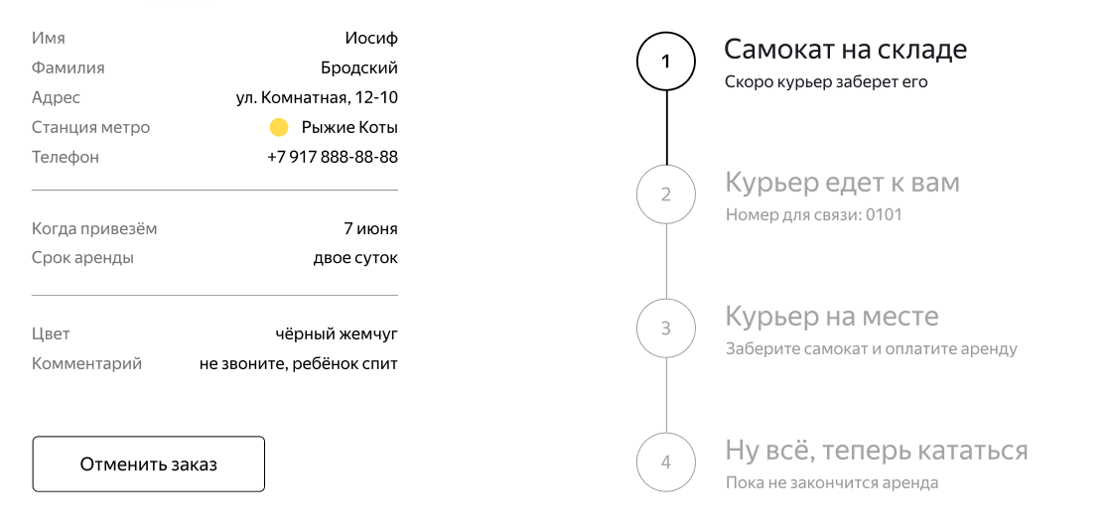 Блок «Цепочка статусов заказа» расположен в правой части страницы на уровне блока с информацией о заказе | 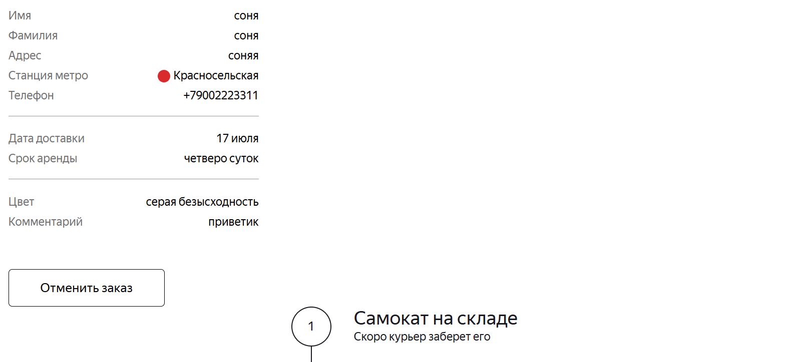 Блок «Цепочка статусов заказа» расположен в правой части страницы ниже блока с ифнормацией о заказе | Windows 11 Яндекс Браузер 26.4.5.646 (64-bit), 1920х1080
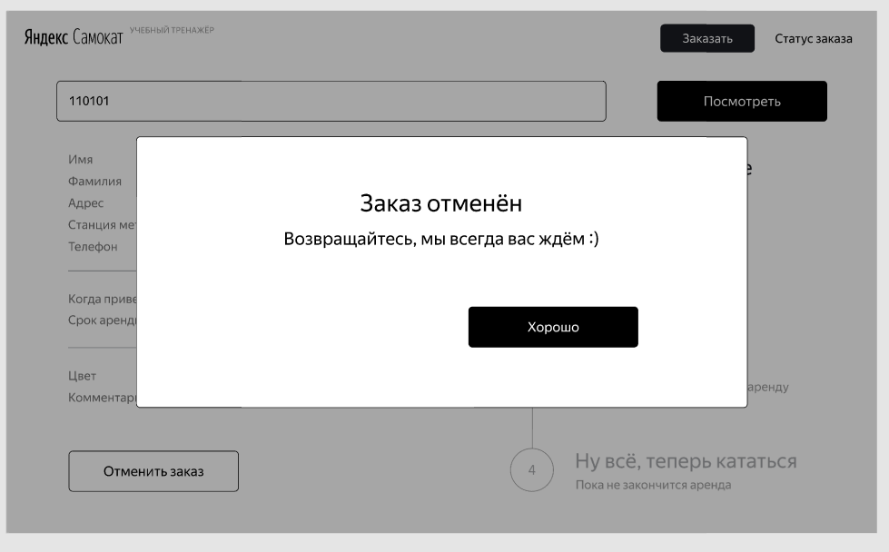
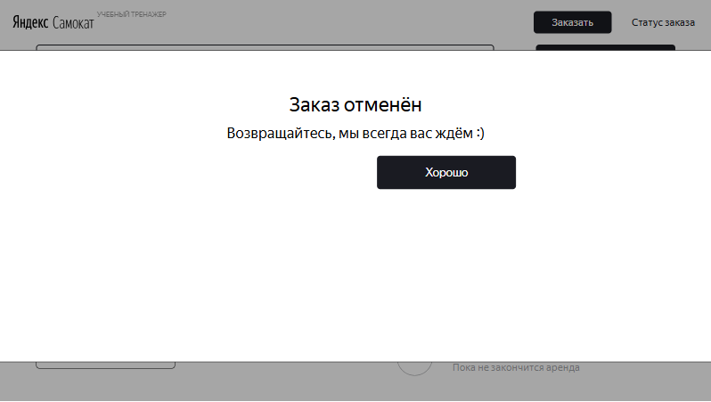
B-75 | Всплывающее окно «Заказ отменён» отображается не по центру страницы | Желательный | Открыт | 1. Существует заказ | 1. Открыть страницу «Статус заказа» 2. Нажать кнопку «Отменить заказ» 3. Нажать кнопку «Отменить» | Всплывающее окно «Заказ отменён» отображается по центру страницы | Всплывающее окно отображается не по центру страницы и имеет увеличенную ширину | Windows 11 Яндекс Браузер 26.4.5.646 (64-bit), 1280х720 Google Chrome 149.0.7827.201 (64 бит), 1280х720
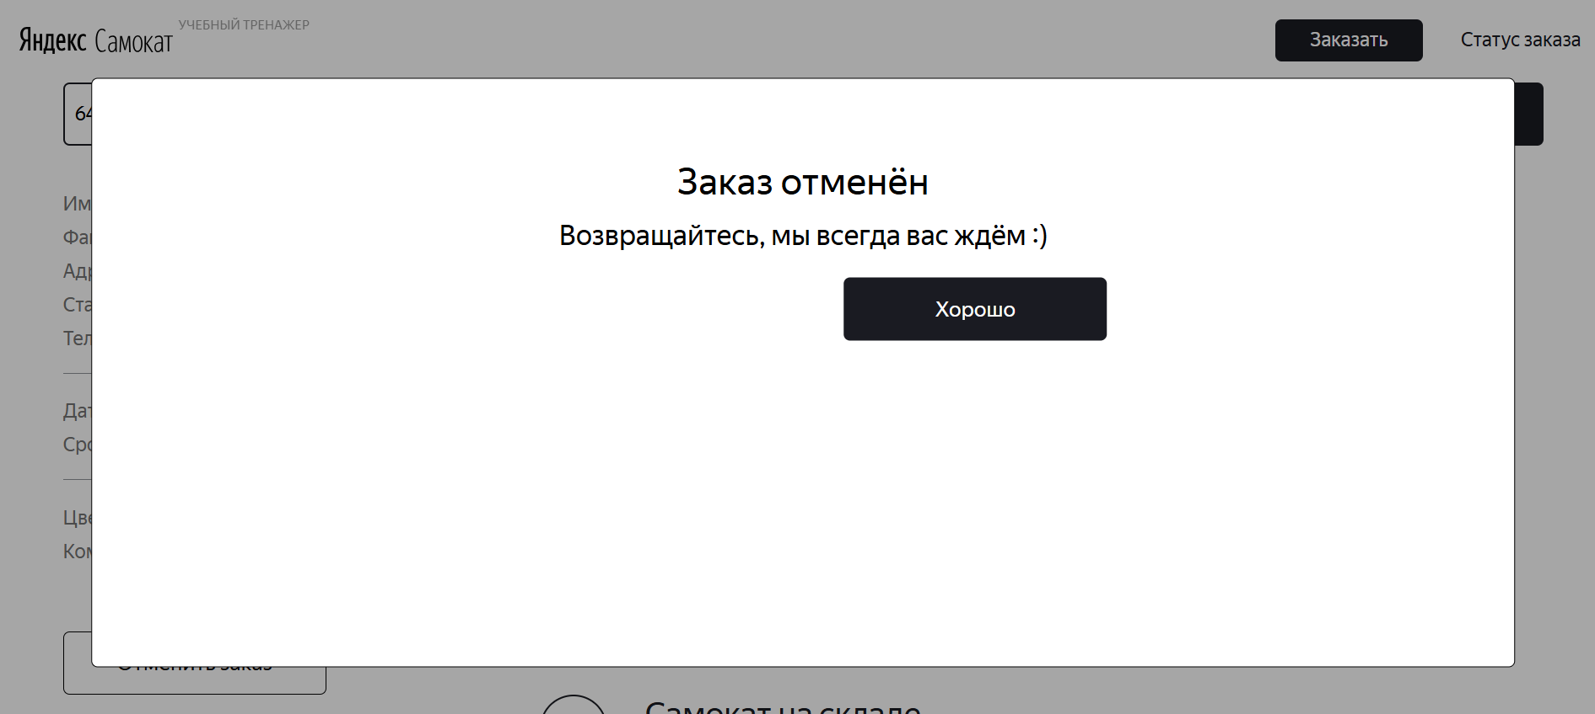
B-76 | Кнопка «Хорошо» расположена вплотную к тексту во всплывающем окне «Заказ отменён» | Желательный | Открыт | 1. Существует заказ | 1. Открыть страницу «Статус заказа» 2. Нажать кнопку «Отменить заказ» 3. Нажать кнопку «Отменить» | Кнопка «Хорошо» расположена под текстом с отступом, в правой части окна | Кнопка «Хорошо» расположена вплотную к тексту, без предусмотренного отступа | Windows 11 Яндекс Браузер 26.4.5.646 (64-bit), 1920х1080, 1280х720 Google Chrome 149.0.7827.201 (64 бит), 1920х1080, 1280х720
B-77 | Отменённый заказ не удаляется из таблицы Orders | Желательный | Открыт | 1. Существует активный заказ 2. Есть доступ к базе данных | 1. Открыть страницу «Статус заказа» 2. Нажать кнопку «Отменить заказ» 3. В открывшемся окне нажать кнопку «Отменить» 4. Дождаться сообщения об успешной отмене заказа 5. Подключиться к базе данных 6. Выполнить запрос к таблице Orders по номеру отменённого заказа SELECT * FROM "Orders" WHERE track = <номер_заказа>; | После отмены заказа запись о заказе отсутствует в таблице Orders | После отмены заказа запись о заказе остаётся в таблице Orders | Windows 11 Яндекс Браузер 26.4.5.646 (64-bit), 1920х1080, 1280х720 Google Chrome 149.0.7827.201 (64 бит), 1920х1080, 1280х720
B-78 | Поле «Дата доставки» в информации о заказе отображает дату окончания аренды вместо выбранной даты доставки | Стандартный | Открыт | 1.Открыта форма оформления заказа | 1. Заполнить обязательные поля заказа 2. В поле «Дата доставки» выбрать 13 июля 3. В поле «Срок аренды» выбрать 5 суток 4. Завершить оформление заказа 5. Открыть экран «Статус заказа» | В поле «Дата доставки» отображается дата, выбранная при оформлении заказа:13 июля | В поле «Дата доставки» отображается 18 июля (дата окончания аренды), а не выбранная пользователем дата доставки | Windows 11 Яндекс Браузер 26.4.5.646 (64-bit), 1920х1080, 1280х720 Google Chrome 149.0.7827.201 (64 бит), 1920х1080, 1280х720
B-79 | Push-уведомление приходит раньше, чем за 2 часа до окончания заказа | Стандартный | Открыт | 1. Создан активный заказ 2. Разрешены push-уведомления | 1. Установить время мобильного устройства более чем за 2 часа до окончания заказа (например, если окончание аренды в 23:59, установить 21:58) 2. Дождаться появления push-уведомления | Push-уведомление не приходит раньше, чем за 2 часа до окончания заказа | Push-уведомление приходит раньше установленного времени | Приложение: Яндекс.Самокат, v.2.0 Эмулятор Android Studio, OS: Android 9.0
B-80 | Push-уведомление приходит позже назначенного времени | Стандартный | Открыт | 1. Создан активный заказ 2. Разрешены push-уведомления | Установить время мобильного устройства на момент, когда до окончания заказа остался 1 час 59 минут (22:00) 2. Дождаться появления push-уведомления | Push-уведомление приходит ровно за 2 часа до окончания заказа | Push-уведомление приходит позже назначенного времени | Приложение: Яндекс.Самокат, v.2.0 Эмулятор Android Studio, OS: Android 9.0
B-81 | Всплывающее окно «Отсутствует интернет-соединение» закрывается нажатием вне окна | Стандартный | Открыт | 1. Интернет-соединение отсутствует | 1. Нажать любую активную кнопку приложения 2. Дождаться появления окна «Отсутствует интернет-соединение» 3. Нажать в любую область экрана вне всплывающего окна | Всплывающее окно не закрывается. Закрыть его можно только нажатием кнопки «Ок» | Всплывающее окно закрывается при нажатии вне его области | Приложение: Яндекс.Самокат, v.2.0 Эмулятор Android Studio, OS: Android 9.0
B-82 | Блок «Такого заказа нет» перекрывает поле ввода номера заказа в Яндекс Браузере (1920×1080) | Стандартный | Открыт | 1. Открыта главная страница | 1. Нажать «Статус заказа» 2. Ввести несуществующий номер заказа 3. Нажать «Посмотреть» | 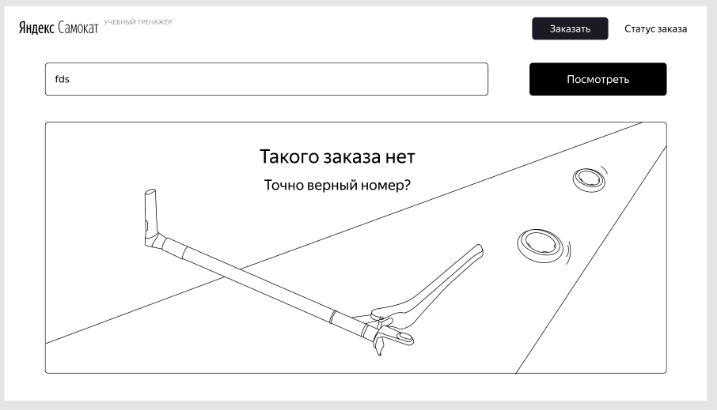 Блок «Такого заказа нет» отображается полностью под полем ввода номера заказа, не перекрывая элементы интерфейса | 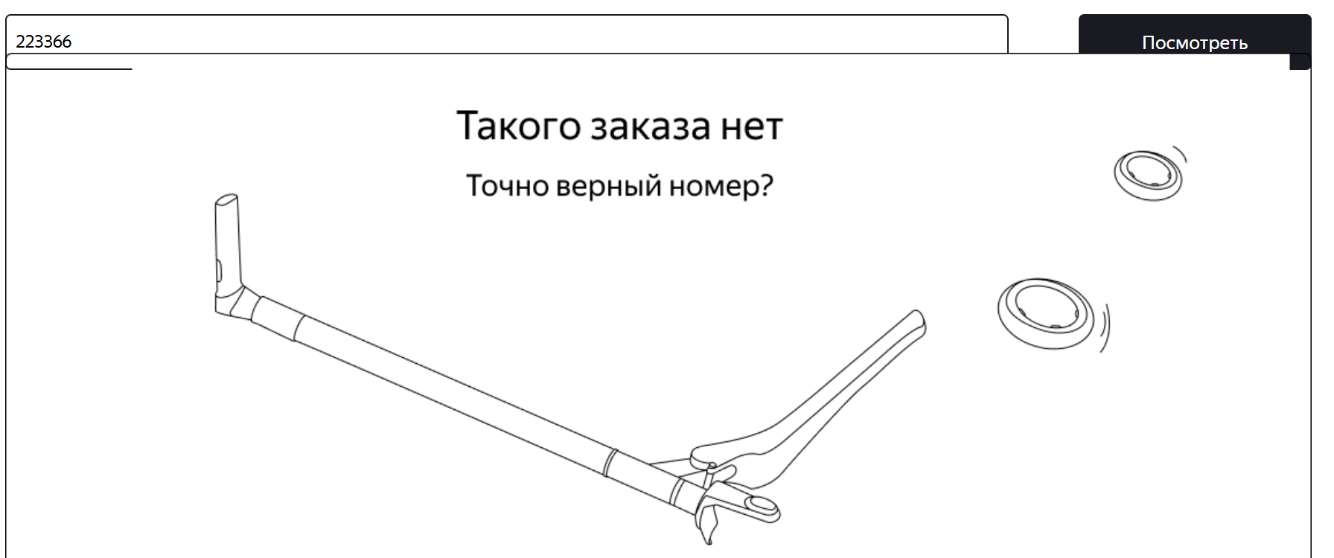 Верхняя часть блока смещена вверх и перекрывает поле ввода номера заказа | Windows 11 Яндекс Браузер 26.4.5.646 (64-bit), 1920х1080
B-83 | Отсутствует отступ между полем ввода номера заказа и блоком «Такого заказа нет» в Google Chrome | Стандартный | Открыт | 1. Открыта главная страница | 1. Нажать «Статус заказа» 2. Ввести несуществующий номер заказа 3. Нажать «Посмотреть» | Между полем ввода номера заказа и блоком «Такого заказа нет» есть отступ | 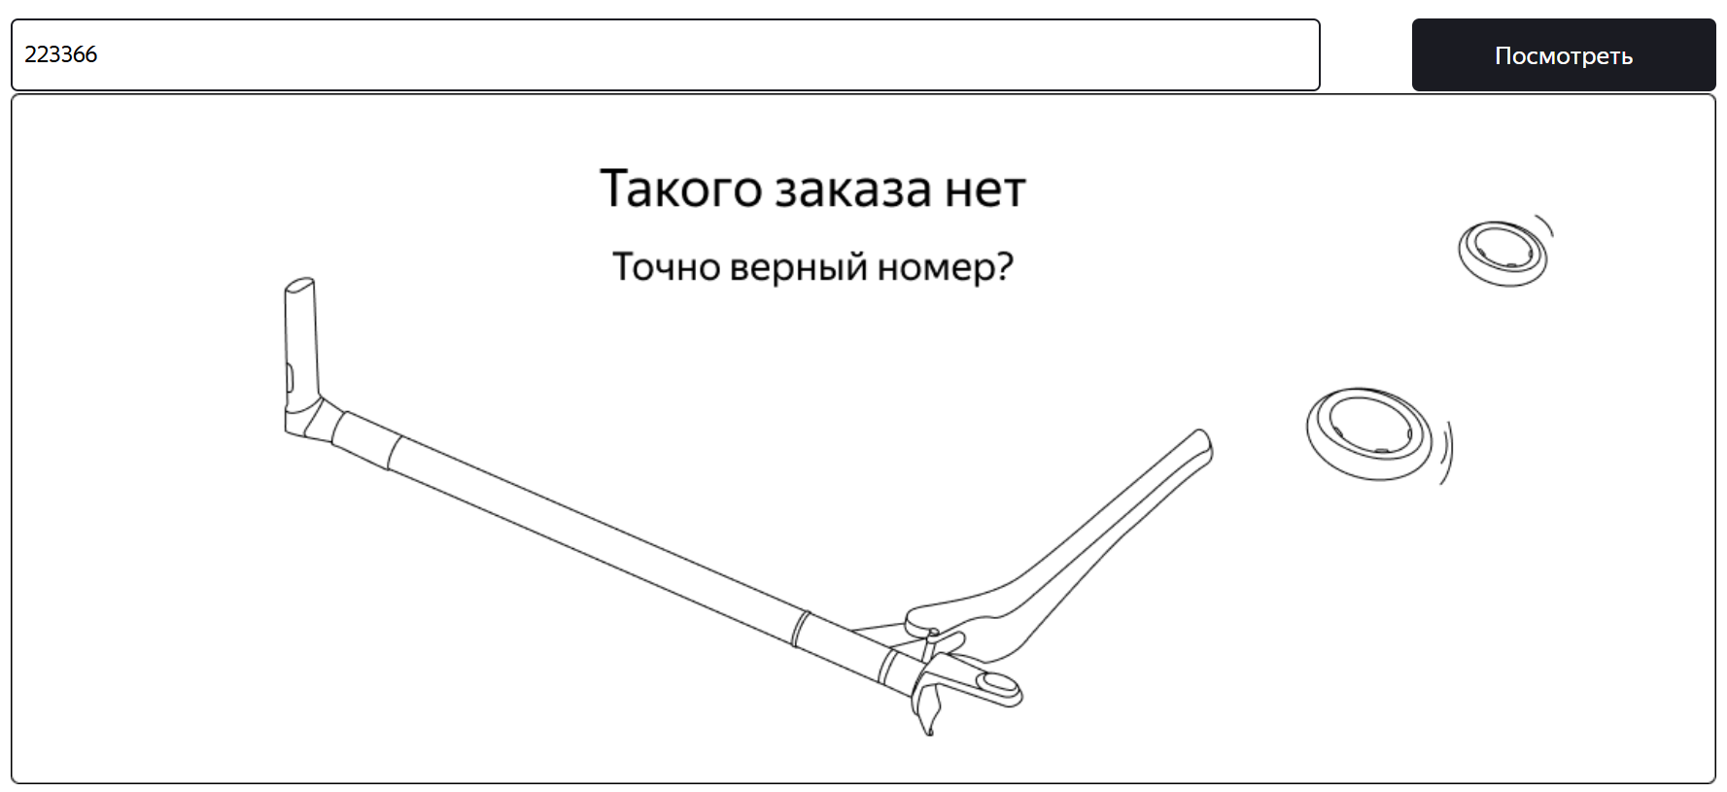 Блок «Такого заказа нет» расположен вплотную к полю ввода номера заказа | Windows 11 Google Chrome 149.0.7827.201 (64 бит), 1920х1080
B-84 | Текст кнопки перехода к форме «Про аренду» не соответствует требованиям | Стандартный | Открыт | 1. Открыта главная страница | 1. Нажать «Заказать» | Кнопка перехода к следующему шагу содержит текст «Дальше» | Кнопка содержит текст «Далее» | Windows 11 Яндекс Браузер 26.4.5.646 (64-bit), 1920х1080, 1280х720 Google Chrome 149.0.7827.201 (64 бит), 1920х1080, 1280х720
B-85 | Приложение не запрашивает разрешение на отправку push-уведомлений | Стандартный | Открыт | 1. Приложение установлено впервые | 1. Запустить приложение | Приложение запрашивает у пользователя разрешение на отправку push-уведомлений | Запрос на предоставление разрешения на отправку push-уведомлений не отображается | Приложение: Яндекс.Самокат, v.2.0 Эмулятор Android Studio, OS: Android 9.0
B-86 | Текст плейсхолдера поля «Номер заказа» не соответствует макету | Стандартный | Открыт | 1. Открыта главная страница | 1. Нажать «Статус заказа» | Внутри поля отображается плейсхолдер «Номер заказа» | Внутри поля отображается плейсхолдер «Введите номер заказа» | Windows 11 Яндекс Браузер 26.4.5.646 (64-bit), 1920х1080, 1280х720 Google Chrome 149.0.7827.201 (64 бит), 1920х1080, 1280х720
B-87 | Push-уведомление не отображается при заблокированном экране устройства | Критический | Открыт | 1. Создан активный заказ 2. До окончания заказа осталось 2 часа 3. Разрешение на получение push-уведомлений выдано приложению | 1. Заблокировать экран устройства | Push-уведомление приходит | Push-уведомление на заблокированном экране не отображается | Приложение: Яндекс.Самокат, v.2.0 Эмулятор Android Studio, OS: Android 9.0

